网上测试结论
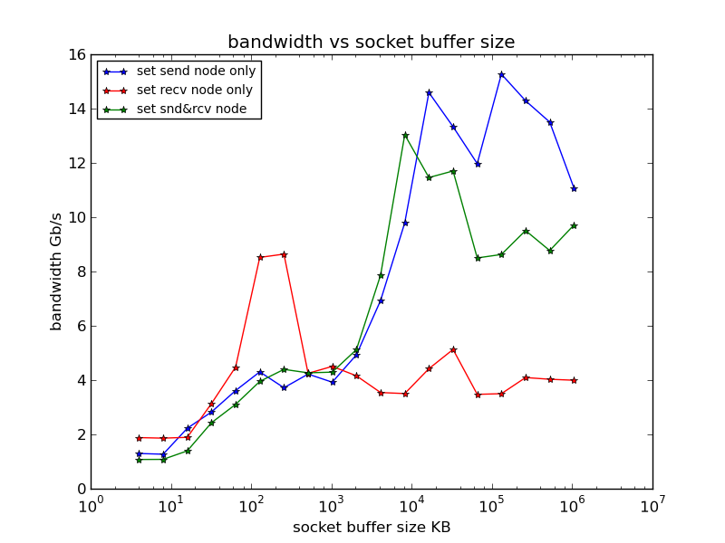
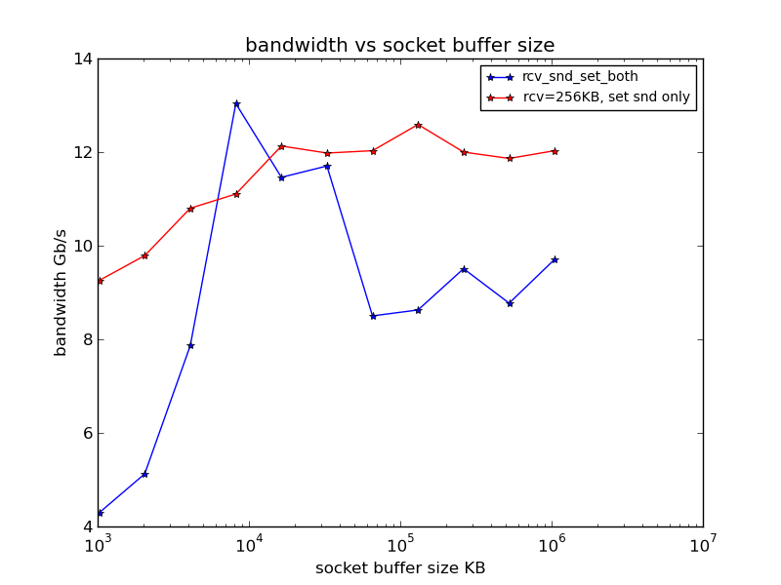

可以从上图得出的结论是，在现有的网络和硬件环境下， 要得到较大的带宽，有3种情况： 1. 只设置接收端缓冲区大小是达不到最大带宽的，但是接收缓冲区为256KB是一个较好的设置值，可以固定接收端为256KB, 继续测试出一组最佳匹配值。 2. 设置较大的发送端和接收端窗口，最佳匹配是[8MB， 8MB]， 也可在最佳匹配值左右进行选择。 3. 只设置大的发送端的缓冲区大小，>=16MB， 此时的带宽能达到12~14Gb/s | 固定接收端缓冲区为256KB 将接收端的缓冲区大小固定为256KB，改变发送端的缓冲区大小，测试一组带宽值以找到发送端缓冲区最佳匹配值。由于发送端的发送缓冲区大小设置应大于带宽延迟乘积（见《unix 网络编程卷一：P164》），通过ping命令得到cmm02node01与cmm02node06之间的RTT在0.1ms与0.2ms之间，保守估计按照0.2ms计算，对40Gb以太网数据链路，带宽延迟乘积=40Gb/(8bits/Byte)*0.2ms/(1000ms/s)=1MB， 也就是说，在发送缓冲区小于1MB时，两个通信结点之间的管道容量不会被填满，带宽将不会达到期望值。因此，在下面的测试曲线中，发送缓冲区最小设置为1MB, 最大设置为1GB。 由下图可以看出，固定接收端缓冲区大小为256KB时， 得到的最佳匹配值为[256KB，>= 16MB], 此时的带宽能达到12Gb/s左右

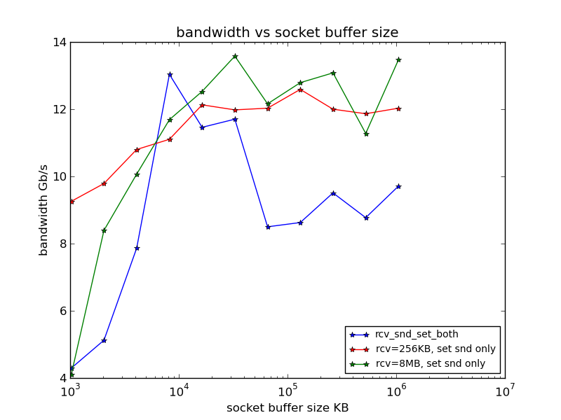

 | 综上所述： 在寻找ROS的socket 缓冲区的最佳匹配值时，有三种匹配值可供选择： 1. 只设置发送缓冲区 >= 16MB 2. [256KB，>= 16MB] 3. [8MB， >=8MB] 结论就是，发送缓冲区必须要大， 接收缓冲区在 默认85.3，256KB左右 ，8MB 及以上这三个区间择优选择，最大的带宽应该在12Gb/s左右。

固定接收端缓冲区大小为8MB 为了验证第二组最佳匹配值，将接收端的缓冲区大小设置为8MB, 发送端缓冲区大小区间为 [1MB, 1GB] ， 进行了一组测试。测试结果如下： 从图中可以看出第二组最佳匹配值为[8MB， >=8MB], 此时的带宽能达到12Gb/s左右。

